Sheet1
名称 | 值 | 变量名（开发用） | 备注
系统主题色 | #0078D4 | --c-primary-color
主题色RGB值 | 0,120,212 | --c-primary-rgb | background: rgba(var(--c-primary-rgb),.77)
系统主背景色 | #0078D4 | --c-primary-bg-color
导航左侧装饰块渐变颜色 | #1197ff#0078D4 | --c-primary-s100-l20 | background: linear-gradient(to right, (--c-primary-s100-l20), var(--c-primary-color)) 主色#0078D4 饱和度+100 明度+20
导航左侧装饰块渐宽度 | 40px | --c-head-liner-width
导航字体颜色/可点击链接<a> | #ffffff | --c-nav-text-color
消息提醒/ 我的/ 小箭头 颜色 | #ffffff | --c-head-icon-color
消息提醒/ 我的/ 小箭头 交互颜色 点击 悬停 | #8eb8d9 | --c-primary-s-30-l50 | 主色#0078D4 饱和度-30 明度+50
导航 交互背景颜色 | #005494 | --c-primary-s0-l-30 | 主色#0078D4 饱和度0 明度-30
导航消息提醒框背景色 | #FF4A4A |  | 辅助色 红色
导航弹出框字体颜色 | #555555 | --c-primary-s-100-l-20 | 主色#0078D4 饱和度-100 明度-20
导航弹出方框背景色 | #ffffff |  | 顶部带白色小三角，背景框白色加投影：x5px y 5px 颜色 黑色 15%
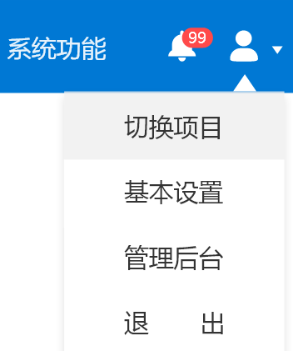
导航弹出框交互背景色 | #e1e1e1 | --c-primary-s-100-l80 | 鼠标悬停 点击的背景色 主色#0078D4 饱和度-100 明度+80

